Rękawica_5palcowa_ochr_śródręcz
 |  |  |  |  | baza-nw.ciop.pl
Kalkulator naddatków wymiarowych wynikających stosowania środków ochrony rąk
Zagrożenia mechaniczne
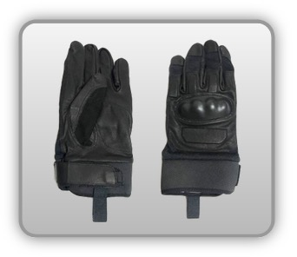 | Rękawica cechach ochronnych pięciopalcowa wzmocnieniami palców, śródręcza oraz kostek (tkanina)


Kalkulator naddatków wymiarowych rękawicy cechach ochronnych pięciopalcowej wzmocnieniami palców śródręcza (tkanina, skóra zwierzęca)
Typ NW | miara antropo­metryczna y1, x1, o1, y2, x2, o2 [cm] | wymiar całkowity Y1, X1, O1, Y2, X2, O2 [cm] |  | wymiar naddatku [cm] |  | przyrost względny [%]
 |  | min | max | min | max | min | max
NW długości ręki Y1 | 18.2 | 18.8 | 19.1 | 0.6 | 0.9 | 3.3 | 4.9
NW szerokości ręki X1 | 7.7 | 9.7 | 10.5 | 2.0 | 2.8 | 26.0 | 36.4
NW obwodu ręki O1 | 19.5 | 27.5 | 28.2 | 8.0 | 8.7 | 41.0 | 44.6
NW długości palców /palec nr 2 wskazujący Y2 | 7.0 | 7.4 | 7.7 | 0.4 | 0.7 | 5.7 | 10.0
NW szerokości palców /palec nr 2 wskazujący X2 | 1.8 | 2.3 | 2.6 | 0.5 | 0.8 | 27.8 | 44.4
NW obwodu palców /palec nr 2 wskazujący O2 | 6.5 | 9.4 | 9.7 | 2.9 | 3.2 | 44.6 | 49.2

Opracowano na podstawie wyników V etapu programu wieloletniego „Poprawa bezpieczeństwa i warunków pracy”, finansowanego w zakresie badań naukowych i prac rozwojowych ze środków Narodowego Centrum Badań i Rozwoju. Projekt I.PB.10: Opracowanie danych do nowego atlasu miar człowieka, związanych ze stosowaniem środków ochrony indywidualnej z uwzględnieniem wybranych parametrów widzenia. Koordynator programu: Centralny Instytut Ochrony Pracy – Państwowy Instytut Badawczy.

